Форма заказа
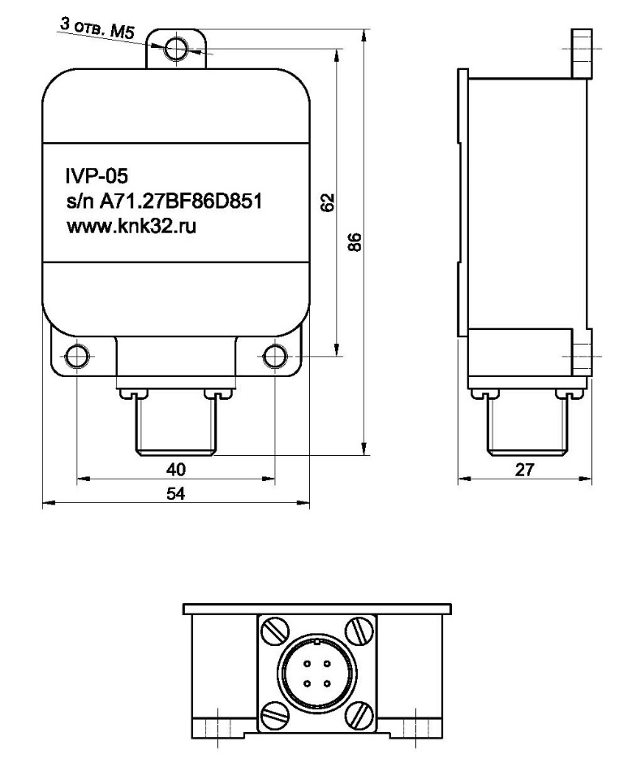
ФОРМА ЗАКАЗА

Преобразователь виброперемещений IVP-05

Выберите необходимый амплитудный и частотный диапазон
на основании выбранных диапазонов будет сформирован Код заказа

Таблица заказа
 |  | Диапазон | Код заказа
Амплитудный диапазон |  | ± 500 мкм | ИВП-05-0,8/200
Частотный диапазон | нижний предел | 0,8 Гц
 | верхний предел | 200 Гц

Если Вы не нашли требуемое исполнение Преобразователя виброперемещений IVP-05 в данной Форме заказа опишите требования в свободной форме и отправьте на наш адрес электронной почты: office@amperenergo.ru

Таблица заказчика
Заказчик
Контактное лицо
Телефон
E-mail

